상품제안서
레빗 엣지 OTG메모리 [C타입] | 상품코드: F18509

 |  |  |  |  |  |  | 02-412-0044 | www.easy1.co.kr
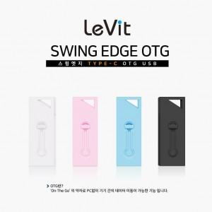

【상세/제작정보】

【인쇄/포장옵션】 | 풀칼라 / 포장지포장

【공급단가】 | 수량 | 100~ | 300~ | 500~ | 1,000~ | 3,000~
*VAT별도 | 16GB | 5,670원 | 5,570원 | 5,430원 | 5,340원 | 5,190원
 | 32GB | 7,090원 | 6,970원 | 6,790원 | 6,670원 | 6,490원
 | 64GB | 7,740원 | 7,610원 | 7,420원 | 7,290원 | 7,100원
 | 128GB | 13,630원 | 13,400원 | 13,060원 | 12,840원 | 12,500원

【상품 URL】 | https://dev.easy1.co.kr:443/src/goods_detail.php?gdno=18509

